加热膜功率
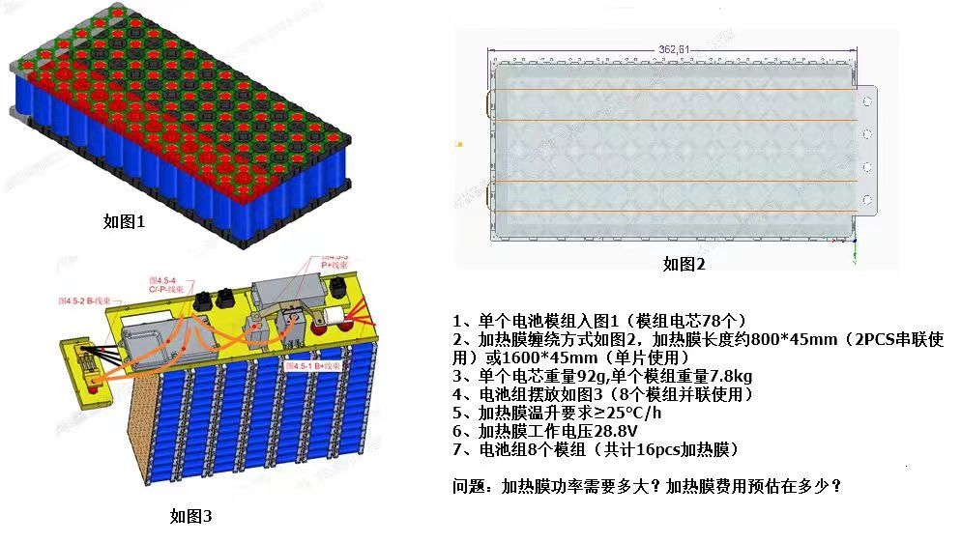
储能电池、动力电池加热膜功率计算

已知条件如下： |  | 功率
电池模组重量 m（kg） | 25.5 | 159
升温时间 （H单位为小时） | 1 | 功率对应的温升
表面温升 △t（℃） | 20 | 19.984917044
电池比热容 c | 0.312
热损耗 | 1

功率计算 公式 | P=c*m*△t/H

功率（W）
159.12 | 51.2
 | 3.1078125

43.8 | 20.4 | 89.824
29 | 20.4

大表面积 | 3574.08 | 29.886174957 | 9.6164665523 | 0.033447684391
小表面积 | 1183.2 | 19.787650086 | 6.3670668954
总面积 | 4757.28

超威---加热膜功率
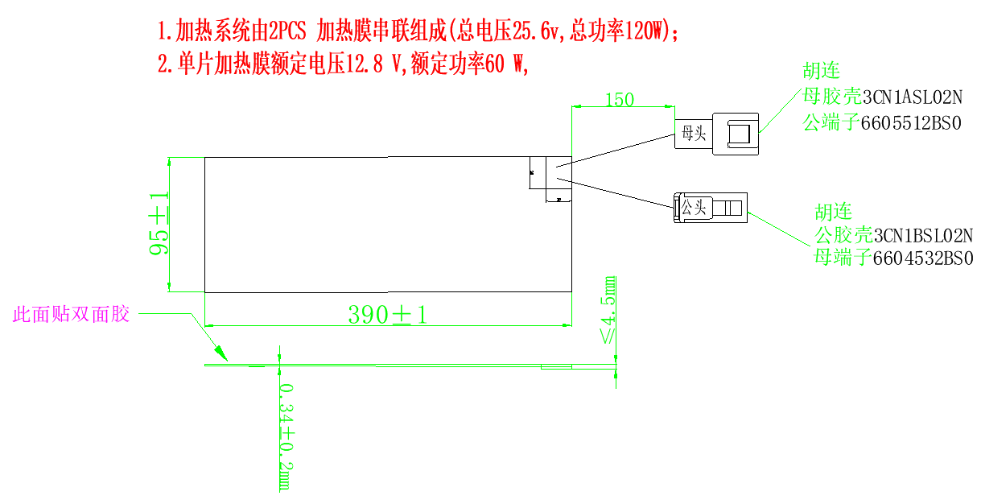
储能电池、动力电池加热膜功率计算

已知条件如下： |  | 功率
电池模组重量 m（kg） | 25.5 | 240
升温时间 （H单位为小时） | 1 | 功率对应的温升
表面温升 △t（℃） | 21 | 41.897100721
电池比热容 c | 0.312
热损耗 | 0.72

功率计算 公式 | P=c*m*△t/H
客户反馈实际1小时温升21℃
功率（W）
120.29472 | 51.2
 | 2.34950625

43.8 | 20.4 | 89.824
29 | 20.4

大表面积 | 3574.08 | 22.593948268 | 9.6164665523 | 0.0252864494
小表面积 | 1183.2 | 14.959463465 | 6.3670668954
总面积 | 4757.28

发热板功率
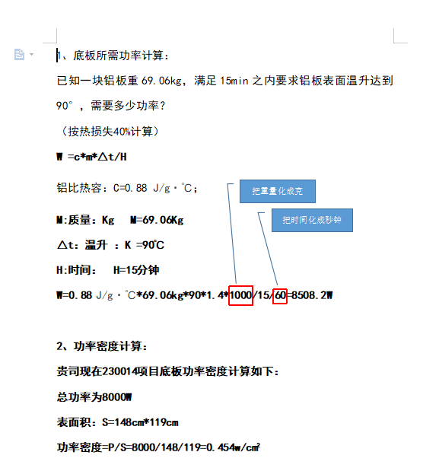
求发热板功率的功率

已知条件如下：
铝板重量m （kg） | 69.06 | 转化成克(g) | 69060 |  | 铝板比热容c (J/g.℃) | 0.88 |  | 黄色填充的信息为手工输入的数据
升温时间H （min） | 15 | 转化成秒(s) | 900 |  |  |  |  | 蓝色为根据已知条件计算出来的功率
温升△t （℃） | 90
热损耗 | 1.4 |  |  |  |  |  |  | 铝板发热板组件功率密度参照 |  |  | 0.454w/cm²

功率计算公式 | P=c*m*△t/H

功率（W）
8508.192 |  |  |  | 长 | 宽 | 高 | 密度 | 重量（g） | 重量（kg） | 热损耗 | 功率
 |  |  |  | 184 | 71.5 | 49 | 2.75 | 1772771 | 1772.771 | 1.4 | 780019.24
 |  |  |  |  |  |  |  |  |  | 温升
 |  |  |  |  |  |  |  |  |  | 150
 | 功率 | 比热容 | 重量 | 温升 | 热损耗 | 升温时间
单位 | W | J/g.℃ | g | ℃ |  | s
 | P=c*m*△t/H
 |  | 0.88 | 69060 | 90 | 1.4 | 900
 | 8508.192

3块发热板-各块功率
左
中
右
B270
B293
B270
1377.5
加热板

电压（v） | 功率（w） | 功率密度（w/cm²） |  |  |  | 红色文字和红色填充的文字都是根据实际需求手动输入的数据
380 | 7000 | 0.60858319658

 | 长（mm） | 宽（mm） |  | 左-发热板 | 间隙 | 中-发热板 | 间隙 | 右-发热板 | 验证总宽度
 |  |  |  | 宽（mm） |  | 宽（mm） |  | 宽（mm） | （mm）
 | 1377.5 | 835 |  | 270 | 1 | 293 | 1 | 270 | 835
表面积 | 11502.125 |  |  | 3726.1375 |  | 4049.85 |  | 3726.1375 | 验证表面积 | 11502.125
功率 |  |  |  | 2267.6646707 |  | 2464.6706587 |  | 2267.6646707 | 验证功率 | 7000
参照此数据取整数
假设旁边单块比中间多60w功率时，即中间需要减120w

假设中间功率为 |  |  | 旁边单块功率为
2346 |  |  | 2327

